자극적 표현
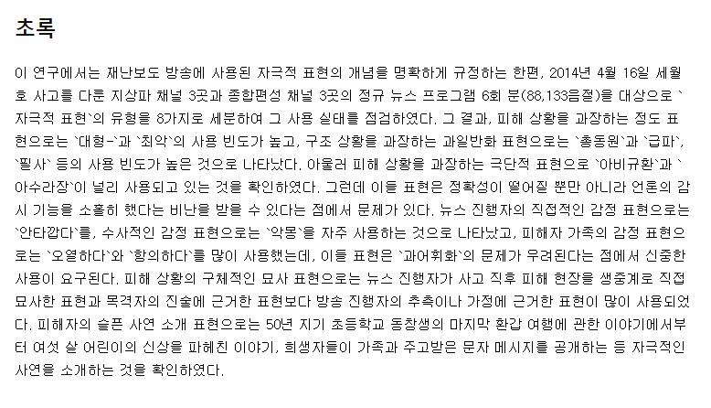
자극적 표현 | 참고 자료
대형
최악
총동원
급파
필사
아비규환
아수라장
악몽
오열하다
항의하다
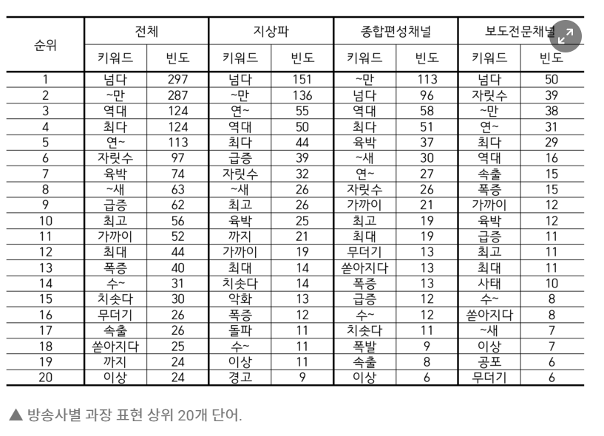
계모
동거녀
역대
최다
급증
초긴장
초비상
보장
스치면
관종
노출증
뚫렸다
패닉
대란
혐오 | https://www.seoul.co.kr/news/newsView.php?id=20220825008008&wlog_tag3=naver
대란 | http://www.journalist.or.kr/news/article.html?no=51424
울부짖는 | https://imnews.imbc.com/replay/straight/6316235_28993.html
나체로
알몸으로
잔혹하게
파괴
지옥
대란
싹쓸이
초고속
절대
전혀
무조건
쐐기
독주
강행
밀어붙인다
방아쇠 당겼다
지뢰밭
충격
경악
도발
대혼란
대규모
최악
대형
초대형
총력
대참사
필사
전군
아비규환
아수라장
날벼락
청천벽력
극심한
엄정
치명적
치명
터프

